Volumi allenamento
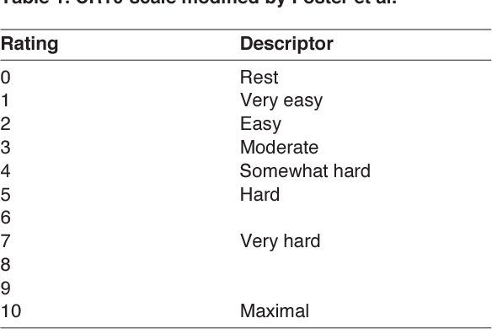
 | Seduta 1 |  |  |  | Seduta 2 |  |  |  | Seduta 3
 | Blocchi project |  |  |  | Blocchi tecnici |  |  |  | Circuiti rest attivo
Settimana | Durata/Serie | Recupero | Durata e Serie | RPE seduta | Durata/Serie | Recupero | Durata e Serie | RPE seduta | Durata/Serie | Movimenti | Ripetizioni | Recupero | Durata e Serie | RPE seduta
 | Fino a 80' | Min 2' |  |  | Fino a 60' | Max 3' |  |  | Almeno 5 | 12 | 3 | 20" rip | 9'+ set |  |  | Vie Cluster
 | Fino a 70' | Min 2' |  |  | Fino a 50' | Max 3' |  |  | Almeno 4 | 12 | 3 | 20" rip | 9'+ set |  |  | Aero
 | Fino a 95' | Min 2' |  |  | Fino a 70' | Max 3' |  |  | Fino a 6 | 12 | 3 | 20" rip | 9'+ set
 | Fino a 50' | Min 2' |  |  | Fino a 40' | Max 3' |  |  | Almeno 2 | 12 | 3 | 20" rip | 9'+ set

Note coach: |  |  |  |  | Lavora su posizione tallonaggi, sensazioni e traslazioni sui piedi, lolotte, agganci di punta, apertura anche per rimanere vicino al muro, ottimizzazione della posizione in parete per ridurre sforzo anche in movimenti facili

 |  | SCALA RPE Per valutazione intensità seduta

